Bewertung
 |  | Quartals-Thema:
 |  | Die Tabellen sind mit OpenOffice erstellt worden. Sie sollte sich mit OpenOffice, LibreOffice und MS-Excel (bei Excel auch mit EXCEL97 versuchen) öffnen lassen, auf dem eigenen Rechner speichern und ausfüllen.
 |  | Ausgefüllte Bewertung bitte in den Strato HiDrive Ordner des aktuellen Themas (dort wo auch die Bilder sind) abspeichern !!!
 |  | Um den Aufwand zu reduzieren können intuitiv 5 Bilder vorausgewählt werden. Diese dann bitte aber über unsere vereinbarten Kriterien (Motiv,Gestaltung,Technik und Wirkung) in der Tabelle unten analytisch bewerten!
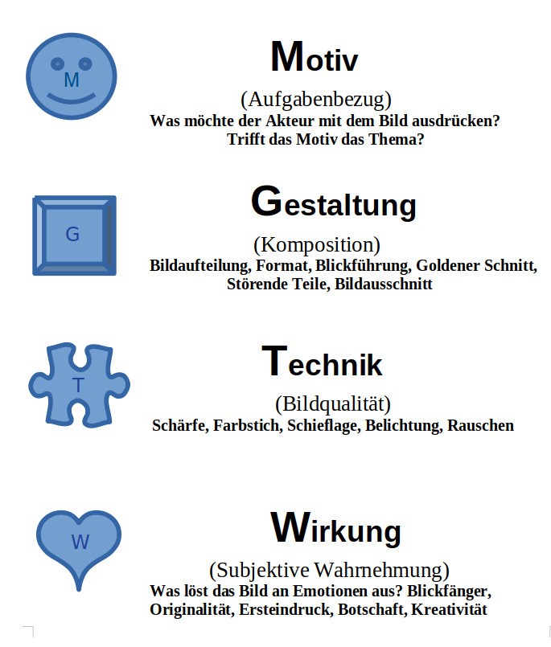
 |  | - Pro Bild sind maximal 20 (4x5) Punkte möglich. - Nicht die eigenen Bilder bewerten, diese Felder frei lassen.
 | 100 % | Kriterium Gewichtung | 32 % | 17 % | 13 % | 38 %
 | 0 |  | Motiv | Gestaltung | Technik | Wirkung
Rechts intuitiv die 5 besten Bilder markieren (mit x) |  | 01 Andreas
 |  | 02 Andreas
 |  | 03 Andreas
 |  | 04 Bernhard
 |  | 05 Bernhard
 |  | 06 Bernhard
 |  | 07 Gabi
 |  | 08 Gabi
 |  | 09 Gabi
 |  | 10 Georg
 |  | 11 Georg
 |  | 12 Georg
 |  | 13 Gerhard
 |  | 14 Gerhard
 |  | 15 Gerhard
 |  | 16 Michael
 |  | 17 Michael
 |  | 18 Michael
 |  | 19
 |  | 20
 |  | 21
 |  | 22 Marita
 |  | 23 Marita
 |  | 24 Marita
 |  | 25 Thomas
 |  | 26 Thomas
 |  | 27 Thomas
 |  | 28 Wilhelm
 |  | 29 Wilhelm
 |  | 30 Wilhelm

